ADF-421-f1
 |  | FORMATO |  |  |  |  |  | Versión: 0
 |  |  |  |  |  |  |  | Código: ADF-421-f1
SOLICITUD DE CAMBIO A TECNOLOGÍAS DE LA INFORMACIÓN Y/O COMUNICACIÓN |  |  |  |  |  |  |  | Fecha: 28/Ago/2021

Fecha Cambio | 2026-02-24 | 9:00:00 |  | No. Caso mesa | 75648 |  |  |  | Consecutivo

Normal
x
Emergencia
1. Coordinador responsable del cambio |  |  |  |  |  | 1.1 Tipo de cambio
Yerly Yudibia García Falla
2. Justificación del Cambio
Se requiere realizar el paso a productivo de la informacion de PyC que corresponde a la tabla de Oportunidades del CRM.
2. Objetivos del Cambio
Poner en ambiente productivo la arquitectura de información de la Universidad bajo Datasphere para los composite BW de acuerdo a los tableros y reportes que se estan migrando a Datasphere.
3.Elementos de configuración
Items de Configuración |  | Tipo |  | Ubicación |  | Responsable |  |  | Monitoreo
Transportar Ordenes de "Transporte Notas SAP" |  | Software |  | Cloud https://eandsprd01.us10.hcs.cloud.sap/ |  | Yerly Garcia |  |  | N/A
Validar que se tenga acceso al ambiente PRD de SAP Datasphere, a traves de un navegador Web (Chrome, Edge, …) URL: https://eandsprd01.us10.hcs.cloud.sap/ |  | Software |  | Cloud https://eandsprd01.us10.hcs.cloud.sap/ |  | Yerly Garcia |  |  | N/A
Validar que exista el espacio de trabajo "ARQ_INFO_EAN" "Datasphere --> Space Management --> ARQ_INFO_EAN" |  | Software |  | Cloud https://eandsprd01.us10.hcs.cloud.sap/ |  | Yerly Garcia |  |  | N/A
Validar que en el espacio de trabajo "ARQ_INFO_EAN" exista la conexión "EAN_S4RISE_ARQ_INFO", y que la configuración se realice hacia el ambiente PRD de S/4HANA. "Datasphere --> Connections --> ARQ_INFO_EAN" |  | Software |  | Cloud https://eandsprd01.us10.hcs.cloud.sap/ |  | Yerly Garcia |  |  | N/A
Validar que se tenga acceso al modulo "Data Builder" con el espacio de trabajo "ARQ_INFO_EAN" "Datasphere --> Data Builder --> ARQ_INFO_EAN" |  | Software |  | Cloud https://eandsprd01.us10.hcs.cloud.sap/ |  | Yerly Garcia |  |  | N/A
4. Plan de Implementación - Incluye actividades pre-requisitos
Actividades |  |  |  |  | Fecha/Hora de Inicio |  | Duración |  | Responsable
Importar paquete "package" en el siguiente orden: Folder Candidatos consolidado GV 03_SV_DP_CANDIDA_CONSOLI_01 AM 04_MA_DP_CANDIDA_CONSOLI_01 Folder Sistemas de Gestión Calidad Folder Acciones Mejora LT 01_LT_AWS_Acciones_Historico_01 LT 01_LT_AWS_Acciones_Isolucion_01 DF 02_DF_AWS_Acciones_Historico_01 DF 02_DF_AWS_Acciones_Isolucion_01 GV 03_GV_DP_Acciones_Isolucion_01 AM 04_MA_DP_Acciones_Isolucion_01 Folder Emisiones Carbono LT 01_LT_AWS_histórico__emisiones_01 DF 02_DF_AWS_histórico__emisiones_01 AM 03_AM_AWS_histórico__emisiones_01 Folder Matriz Riesgos LT 01_LT_AWS_Matriz_Riesgos_01 DF 02_DF_AWS_Matriz_Riesgos_01 GV 03_GV_DP_Matriz_Riesgos_01 AM 04_MA_DP_Matriz_Riesgos_01 Datasphere --> Transport --> Import |  |  |  |  |  |  | 5 minutos |  | Yerly Garcia
Seleccionar la tarea/objeto "pkg_Composite", seleccionar la opción "Import Options" |  |  |  |  |  |  | 5 minutos |  | Yerly Garcia
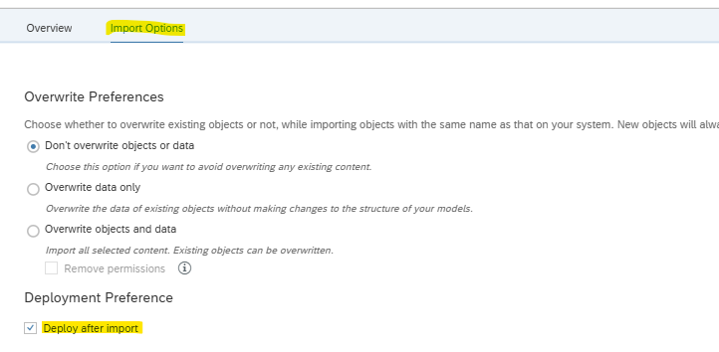 • En la sección "Deployment Preference" seleccionar la casilla (check box) "Deploy after import" |  |  |  |  |  |  | 5 minutos |  | Yerly Garcia
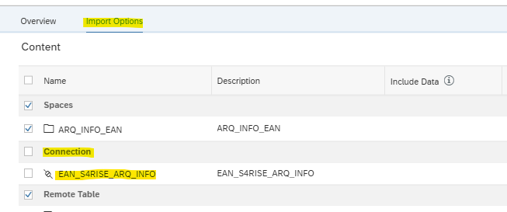 • En la sección "Connection", desmarcar la casilla (check box) "EAN_S4RISE_ARQ_INFO" |  |  |  |  |  |  | 5 minutos |  | Yerly Garcia
Click en la opción "Import", y el proceso de transporte de objetos comenzará, y esperar que la notificación indique que ha finalizado la tarea |  |  |  |  |  |  | 5 minutos |  | Yerly Garcia
5. Plan de Verificación - Pruebas
Actividades |  |  |  |  | Fecha/Hora de Inicio |  | Duración |  | Responsable
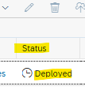 Revisar que los objetos transportados aparezcan como "desplegados", desde el modulo "Data Builder" dentro del espacio de trabajo "ARQ_INFO_EAN" "Datasphere --> Data Builder --> ARQ_INFO_EAN |  |  |  |  |  |  | 10 minutos |  | Yerly Garcia
6. Plan de Retorno del Cambio
Actividades |  |  |  |  | Fecha/Hora de Inicio |  | Duración |  | Responsable
Dentro del espacio de trabajo "ARQ_INFO_EAN", borrar las carpetas: • II_Composites_Modelos "Datasphere --> Data Builder --> ARQ_INFO_EAN" NOTA: solo en caso de no ser exitoso el paso a PRD |  |  |  |  |  |  | 20 minutos |  | Yerly Garcia
7. Riesgos asociados
Riesgo |  |  |  |  | Impacto |  | Probabilidad |  | Acciones
Error al transportar los objetos a Datasphere productivo |  |  |  |  | Medio |  | Baja |  | Se debe generar un nuevo paquete de transporte
8. Plan de Comunicación a los Interesados o Afectados
Responsable de comunicar la afectación: "Gerencia de tecnología".
Aspecto |  |  |  |  |  |  | Observaciones
¿El cambio fue ejecutado en la fecha y hora planeada?
¿El tiempo fuera de servicio fue el planeado?
¿El impacto del cambio fue el planeado?
¿El cronograma de implementación se cumplió?
¿Los objetivos del cambio se cumplieron?
¿El plan de verificación fue completo y exitoso?
¿Requirió aplicar Plan de Retorno del cambio?
¿El cambio fue comunicado eficazmente y oportunamente?
Aprobado |  |  | Aplazado |  |  |  | Rechazado
9. Observaciones

Control de Asistencia

